Titelblatt
Tabellen
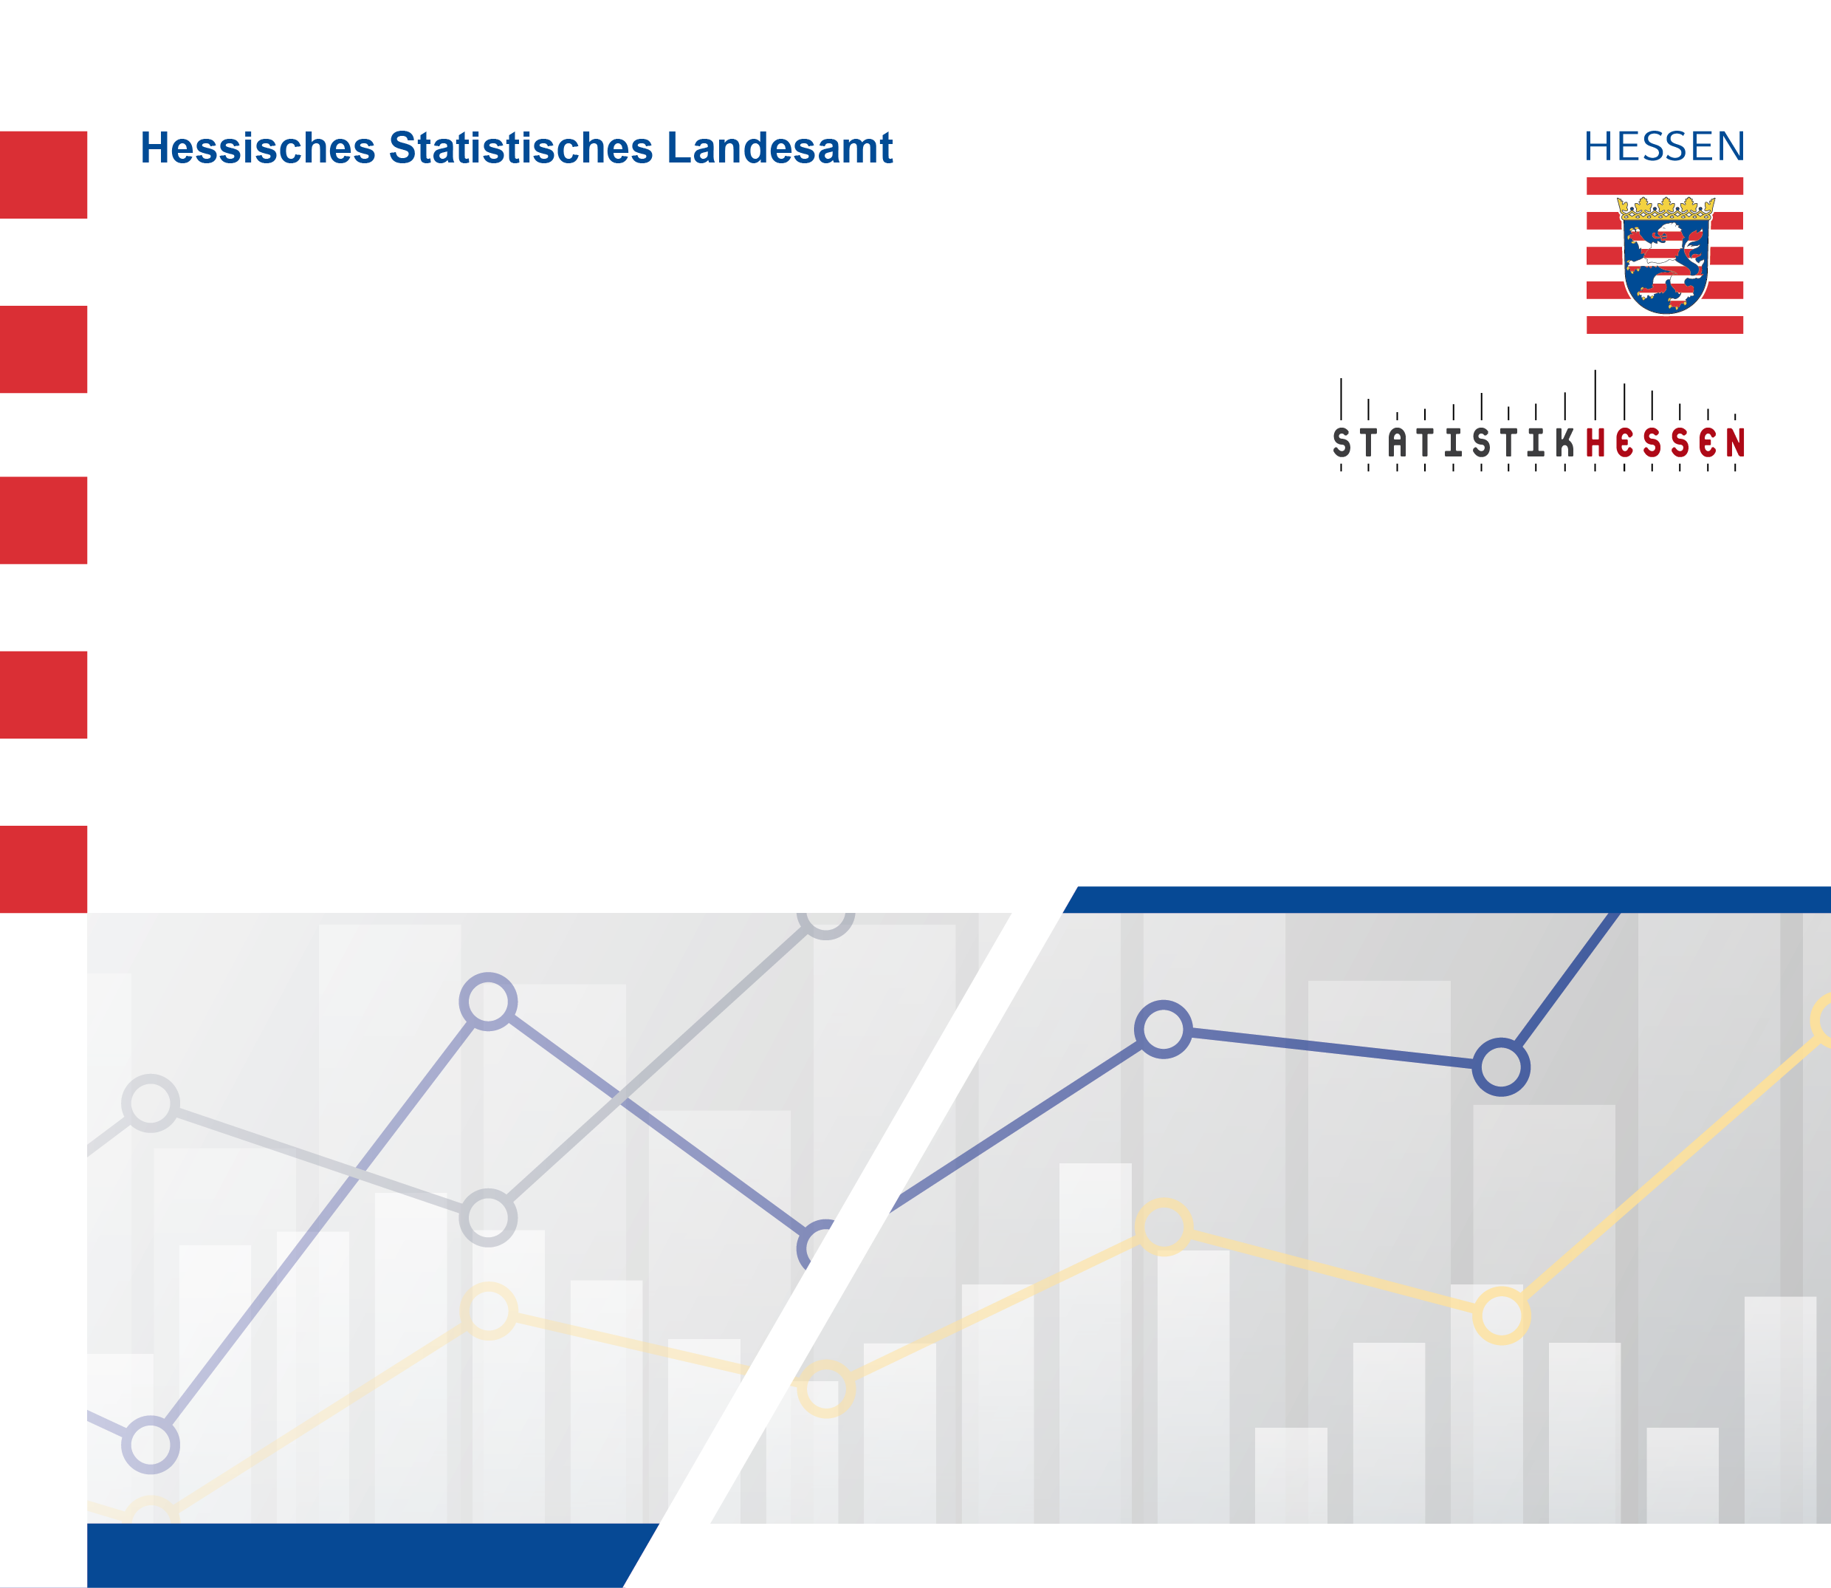
 |  | September 2026
 | Indizes des Auftragseingangs und des
 | Umsatzes im Verarbeitenden Gewerbe
 | in Hessen im Juni 2026

